상품제안서
64절 스프링노트 | 상품코드: S04069

 |  |  |  |  |  |  | 02-713-8555 | www.synergygift.co.kr
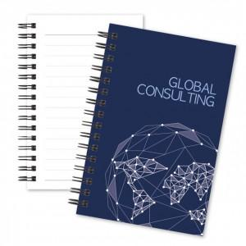

【상세/제작정보】 | <p><span style="font-size: 14pt;">(1) 사이즈 : 85*128mm(좌철)</span></p><p><span style="font-size: 14pt;">(2) 인쇄 기본 : 표지 1(앞면)+4(뒷면) 칼라인쇄, 내지 기성줄노트(인쇄불가)</span>​&nbsp;</p>

【인쇄/포장옵션】 | 풀칼라 / OPP(비닐)

【공급단가】 | 수량 | 500~ | 1,000~ | 3,000~ | 5,000~ | 10,000~
*VAT별도 | 스프링 검정 | 1,040원 | 810원 | 700원 | 640원 | 630원
 | 스프링 흰색 | 1,040원 | 810원 | 700원 | 640원 | 630원

【상품 URL】 | https://www.synergygift.co.kr:443/src/goods_detail.php?gdno=5346

